상품제안서
에스티 페블 조약돌 손난로 보조배터리 5000mAh | 상품코드: F29143

 |  |  |  |  |  |  | 02-412-0044 | www.easy1.co.kr
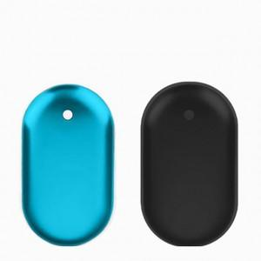

【상세/제작정보】

【인쇄/포장옵션】 | 레이저 / 포장지포장

【공급단가】 | 수량 | 50~ | 100~ | 500~ | 1,000~ | 2,000~
*VAT별도 | 단가 | 8,180원 | 8,040원 | 7,840원 | 7,700원 | 7,500원

【상품 URL】 | http://www.easy1.co.kr/src/goods_detail.php?gdno=29143

